Bugs
Bugs
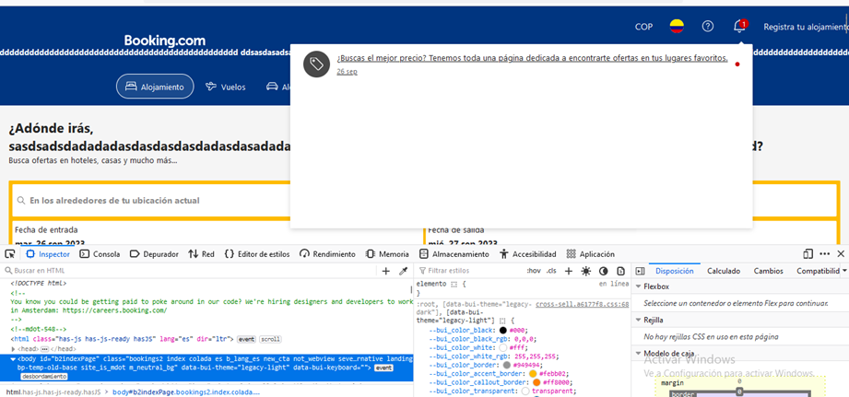 1.El bug es que una vez revisada las notificaciones no desaparece que las he revisado

2.Un bug que encontramos es en la sección cuando colocamos el nombre usuario de manera larga todo el elemento queda en la pantalla interrumpiendo el flujo armónico en la sección del header

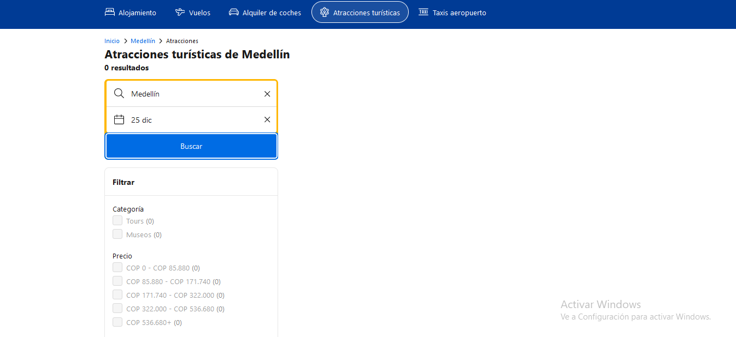 3.El otro bug es que al buscar las fechas de forma ordenada todas aparecen con atracción turística menos el 25 de diciembre no tiene ningún tipo de reseña

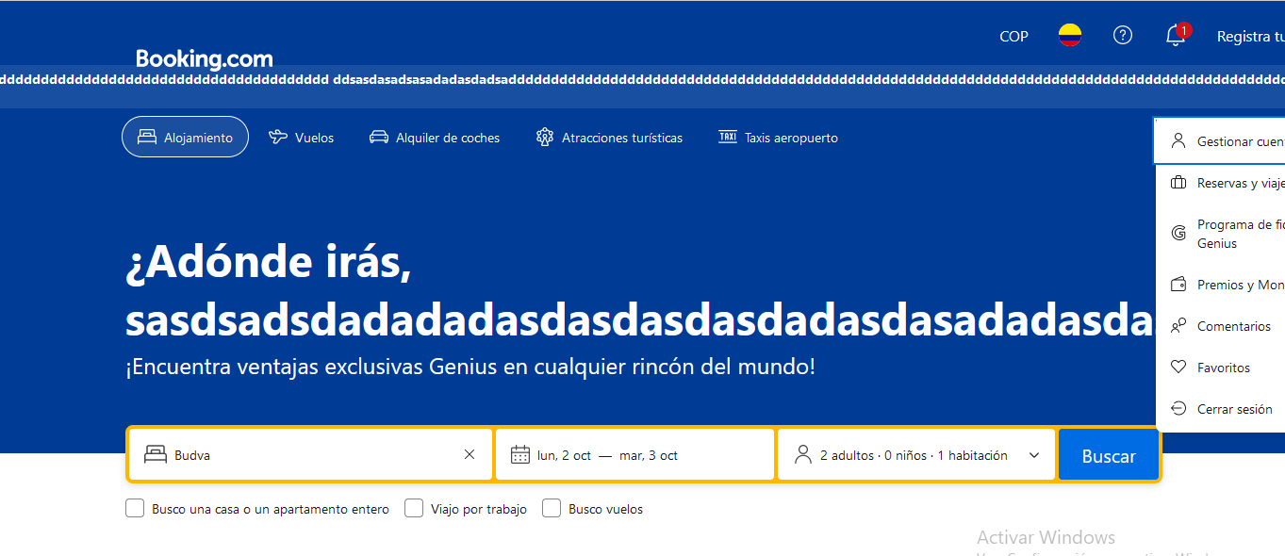 4.cuando se coloca de mera larga el nombre de la persona o usuario Queda corrido la sección de gestionar cuenta.

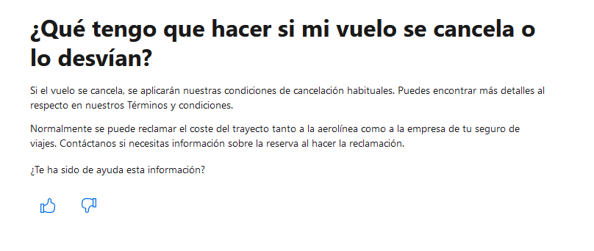 5.cuando se le da like o dislike en la sección ¿Te ha sido de ayuda esta información? No aparece ningún tipo de valor o no lo marca ni registra.

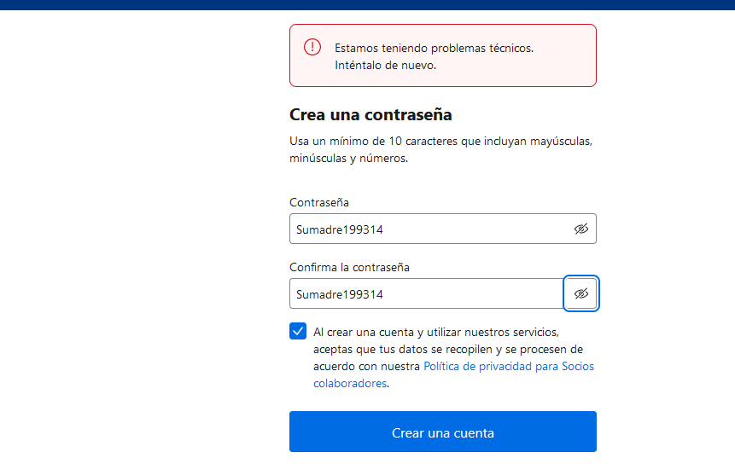 6.al ingresar la cuenta como colaborador

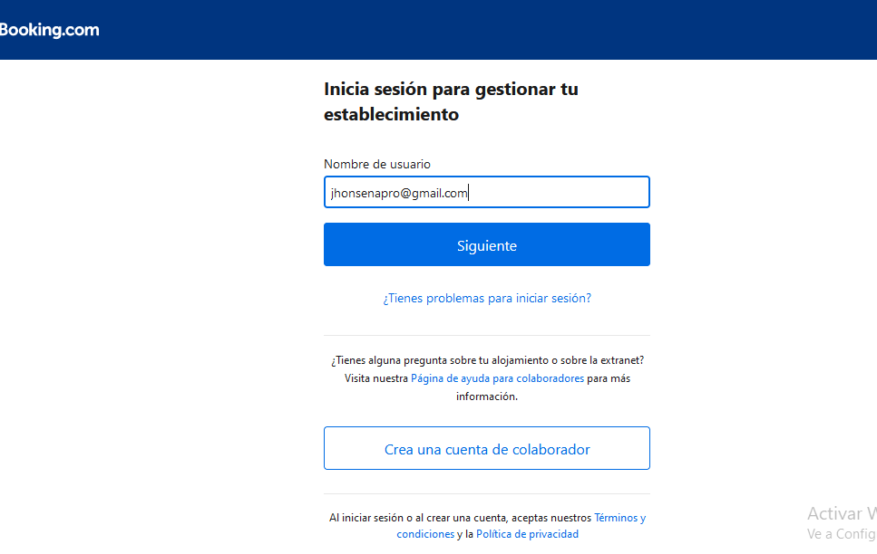 7.cuando ingreso mi cuenta para ser colaborador entra en un bucle el cual no me permite avanzar o no hay una alerta o señal.

